상품제안서
굿즈 장바구니 | 상품코드: S47100

 |  |  |  |  |  |  | 02-713-8555 | www.synergygift.co.kr
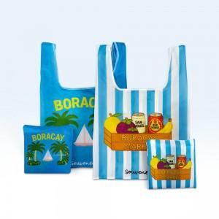

【상세/제작정보】

【인쇄/포장옵션】 | 풀칼라 / OPP(비닐)

【공급단가】 | 수량 | 200~ | 500~ | 1,000~ | 3,000~ | 5,000~
*VAT별도 | 기본형 | 5,750원 | 5,450원 | 5,350원 | 5,250원 | 5,150원
 | 고리형 | 6,100원 | 5,850원 | 5,700원 | 5,600원 | 5,500원

【상품 URL】 | https://www.synergygift.co.kr:443/src/goods_detail.php?gdno=47100

